Sheet1
Uso/Tarea | Riesgo | Nivel de riesgo | Frecuencia | Método de reducción de riesgo | Equipo Necesario | IMAGEN | REFERENCIA | PRECIO
Funcionamiento normal de la celda | Funcionamiento anormal de la celda, que pueda desencadenar un riesgo a equipos o personas | D | Severidad Seria, Frecuencia Baja , Facil de Evitar | Ubicación de paros de emergencia en lugares de fácil acceso al operario, o supervisor de celda | Paro de emergencia, tarjeta de seguridad X11 CAT3. (Robot)
 | Robot inicie movimientos en la Zona Exterior a la Celda | C | Severidad Seria, Frecuencia Baja , Facil de Evitar | Limitación de Zonas del Robot por configuración (NO PROGRAMACIÓN) propia del mismo | Utilizar la Configuración de Limitación de Areas y Zonas del Robot | 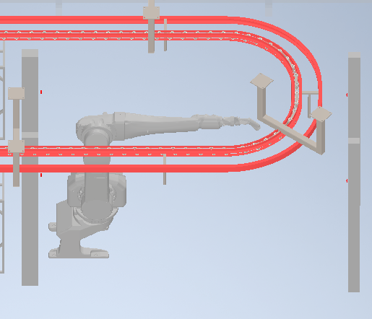
 |  | C | Severidad Seria, Frecuencia Baja , Facil de Evitar | Sensado y monitoreo de las posiciones finales del robot. | Sensor inductivo con distancia de conmutación extendida
 | Ingreso de personal en la Celda Robótica | E | Severidad Seria, Frecuencia ALta , Dificil de Evitar | Poner una Barrera Fisica entre el movimiento de la maquina y los operarios. Paredes laterales de la Celda, y espacio debajo de las Bandas de Salida | Cerramiento de Seguridad con Normatividad. | 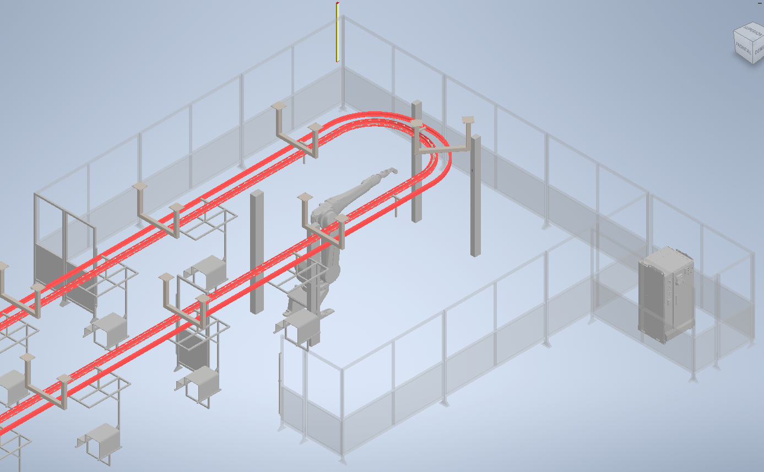
 |  |  |  | Asegurar que el Robot Frene en una invación de personal que accede por las Puertas | Sensor de Guardas conectadas al X11 , CAT3
 |  |  |  | Asegurar que el Robot Frene en una invación de personal que accede por el Area de Salida de Productos | Sensor de Cortinas de Segurdiad para detectar intrucion conectadas al X11 , CAT3
Mantenimiento de la celda | Golpe o atrapamiento de robot u otros equipos en movimiento cuando se realicen tareas de mantenimiento o limpieza. | D | Severidad Seria, Frecuencia Baja , Dificil de Evitar | Asegurar que cuando una persona ingrese por la puerta, los equipos se detengan y no puedan volver a iniciar hasta su salida y reseteo. | Cerradura con candado para no permitir cerrar la puerta.
 |  | D | Severidad Seria, Frecuencia Baja , Dificil de Evitar | Asegurar que cuando la celda esté en mantenimiento, los equipos electricos encuentren apagados. | Switch Principal de energia electrica de la celda con disponibilidad para trabamiento por candado en posición de apagado.
 |  | D | Severidad Seria, Frecuencia Baja , Dificil de Evitar | Asegurar una Apertura Facil de la Celda | Palanca interna de apertura de puertas sin restrucciones
 |  | C | Severidad Alta, Frecuencia Baja , Facil de Evitar | Sistema de corte de energía que permita suspender el servicio eléctrico a la celda con bloqueo en apagado para que no se active accidentalmente. | Interruptor principal de energía eléctrica con bloqueo para estado inactivo. |  | https://library.e.abb.com/public/b8e2255157ae420ca654314eac3b61e0/Tmax%20XT%20Interruptores%20automaticos_Catalogo.pdf
 |  | D | Severidad Seria, Frecuencia Baja , Dificil de Evitar | Asegurar que cuando la celda esté en mantenimiento, los equipos neumaticos encuentren apagados. | Switch Principal Neumatico de la celda con disponibilidad para trabamiento por candado en posición de apagado.

